Hợp đồng đính kèm
3

2

1

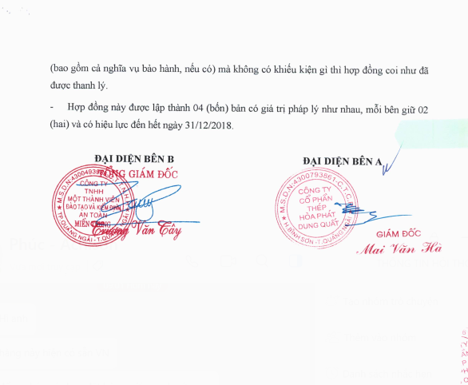

4

BM03
CÔNG TY CỔ PHẦN THÉP HÒA PHÁT DUNG QUẤT
ĐƠN ĐĂNG KÝ BẢO LÃNH/KHÁCH

STT | Họ và tên | CMND/ PASSPORT | BẢO LÃNH | KHÁCH |  | Ngày bắt đầu | Ngày kết thúc | Phương tiện | Biển số kiểm soát | Cổng đăng ký vào | Ghi chú
 |  |  |  | THƯỜNG | VIP
1 | Nguyễn văn A | 212188888 | x
2 | David Becker | ABC1234 |  |  | x
3 | Nguyễn văn B | 212188888 |  | x
4
5
Tổng cộng: ....... người
Ngày đăng ký (chỉ đăng ký 1 ngày): …………………………
 |  |  |  |  |  |  |  |  | Nhà thầu

